상품제안서
스마트 인바디 체중계 | 상품코드: F21893

 |  |  |  |  |  |  | 02-412-0044 | www.easy1.co.kr
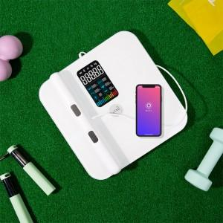 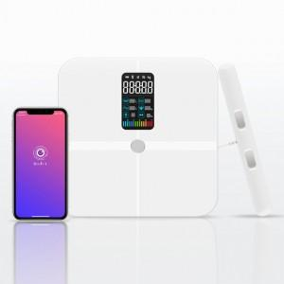

【상세/제작정보】

【인쇄/포장옵션】 | 실크 / 포장불가능

【공급단가】 | 수량 | 20~ | 100~ | 300~ | 500~ | 1,000~
*VAT별도 | 단가 | 67,500원 | 65,000원 | 62,500원 | 60,000원 | 58,500원

【상품 URL】 | https://dev.easy1.co.kr:443/src/goods_detail.php?gdno=21893

